Promoción
Normativa | http://www.mecd.gob.es/educacion-mecd/areas-educacion/estudiantes/bachillerato/informacion-general/evaluacion-promocion.html
Completa la hoja excel para calcular automáticamente los alumnos que promocionan a segundo de bachillerato, según la normativa. Supondremos que sólo hay 5 asignaturas. La columna PROMOCIONA se rellenará automáticamente a SI o NO según las notas de las asignaturas. Cuando la hoja esté acabada, el usuario sólo escribirá en las casillas en azul, el resto se recalculará automáticamente.
Si te hacen falta casillas con cálculos intermedios, ponlas por aquí
Alumno |  | Notas
Nombre | Apellidos | Matemáticas | Lengua | TICO | Inglés | Filosofía | Promociona
Pepe | Bombo | 7 | 9 | 7 | 7 | 7
Juana | Bomba | 7 | 7 | 6 | 6 | 6
Manolo | Pérez | 5 | 7 | 5 | 9 | 9
Susana | Hernández | 4 | 8 | 6 | 8 | 6
María | Sotillo | 6 | 5 | 8 | 2 | 5
Lola | López | 4 | 6 | 5 | 5 | 9
Asunción | García | 4 | 8 | 3 | 9 | 5
Luis | Borbón | 4 | 6 | 3 | 3 | 4

Ticket
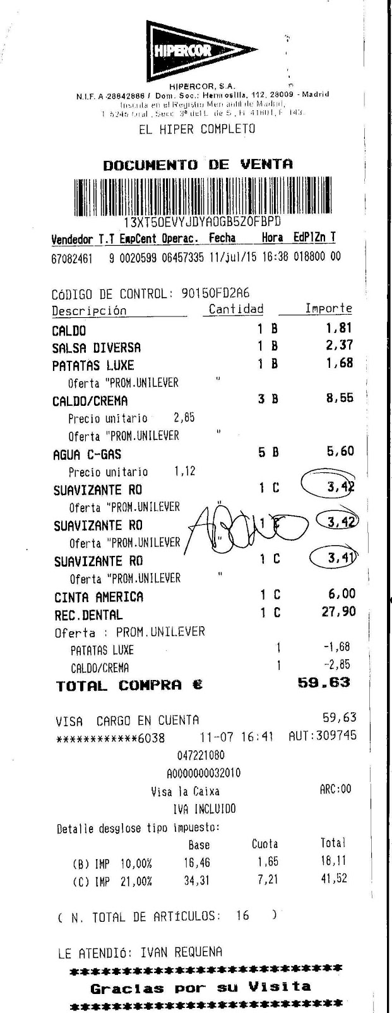
Los ticket de los supermercados deben incluir desglosado el IVA. Cada artículo tiene un IVA distinto: general (C), reducido (B) o superreducido(A). El porcentaje de cada tipo de IVA se especifica en las casillas D18:D20, y podría cambiar. Esta hoja excel aplica el IVA a cada artículo, como en el ticket de muestra. Cuando la hoja esté acabada, el usuario sólo escribirá en las casillas en azul, el resto se recalculará automáticamente.

Si se insertan filas, la hoja excel debe seguir funcionando (referencias absolutas)
Si te hacen falta casillas con cálculos intermedios, ponlas por aquí

 | Artículo | Cantidad | Tipo de IVA | Importe unitario (sin IVA) | Importe (sin IVA) | Importe (con IVA)
 | Patatas | 1 | A | 10.00 €
 | Platos | 1 | B | 40.00 €
 | Televisor | 1 | C | 300.00 €

 |  |  |  | TOTAL | 0.00 € | 0.00 €

 | IVA general (C) | 21%
 | IVA reducido (B) | 10%
 | IVA superreducido (A) | 4%

Repartir la factura
Cuando un grupo de amigos quedan para cenar pagan la factura a escote, excepto el precio de los cafés y los postres, que cada uno para los suyos. Decide cuánto debe pagar cada comensal a partir de los datos marcados en azul (las demás casillas deben calcularse automáticamente)
Si te hacen falta casillas con cálculos intermedios, ponlas por aquí

 | Precio total de la factura | 100.00 €
 | Precio del café | 1.50 €
 | Precio del postre | 3.00 €
 | Número de comensales
Si se insertan filas, la hoja excel debe seguir funcionando (referencias absolutas)
 |  | Toma café | Toma postre | Su parte
 | Pepe | SI | NO
 | Juana | NO | SI
 | María | NO | NO
 | Roberto | SI | NO
 | Luisa | SI | NO
 | Manolo | SI | SI
 | Pedro | SI | SI

 |  |  | total | € 0.00

